DIAGRAMA
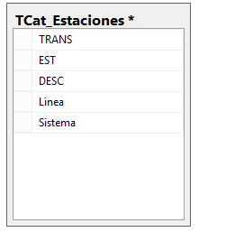
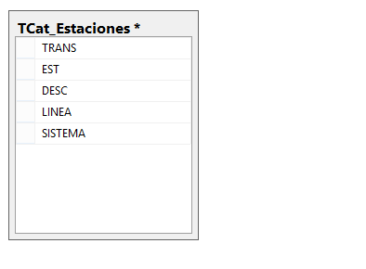
INEGI. Encuesta Origen Destino en Hogares de la Zona Metropolitana del Valle de México 2017. Descripción de archivos

ESTRUCTURA DEL ARCHIVO
ENCUESTA ORIGEN - DESTINO EN HOGARES DE LA ZONA METROPOLITANA DEL VALLE DE MÉXICO 2017
Diagrama

